Valeur du portefeuille
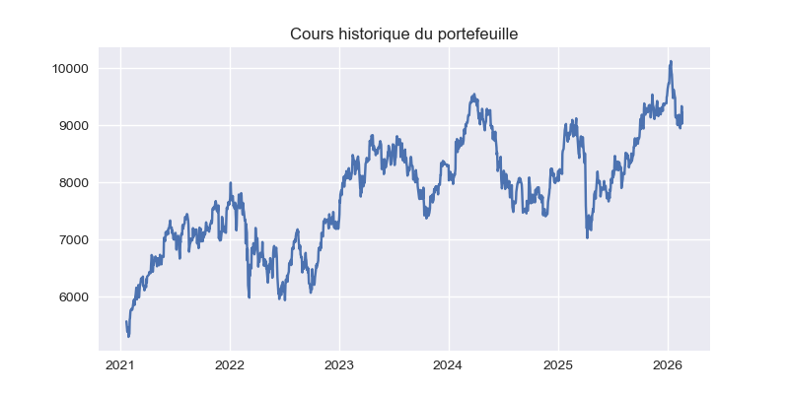

Rendements
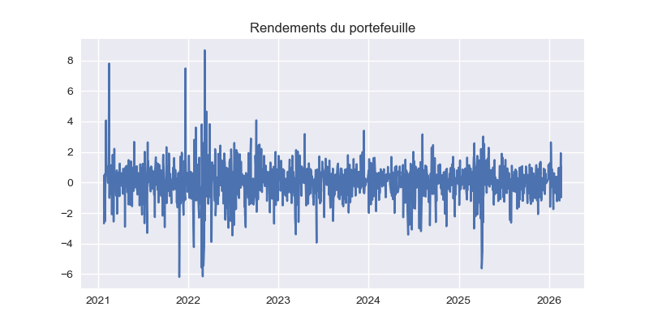

Statistiques
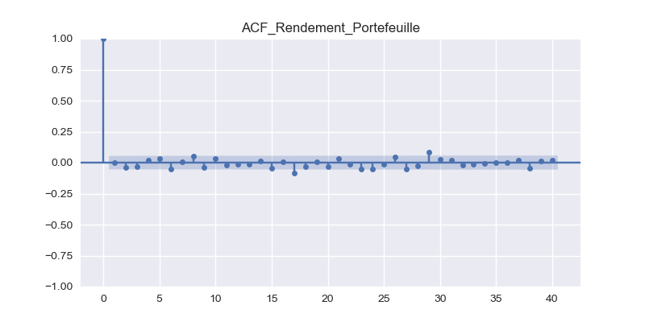
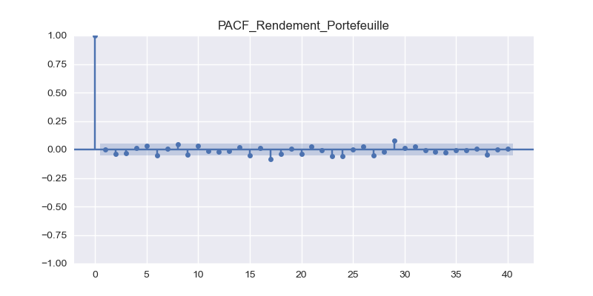
 | 0
count | 1302
mean | 0.039682539682
std | 1.2147366041
min | -6.1882033532
25% | -0.56936541044
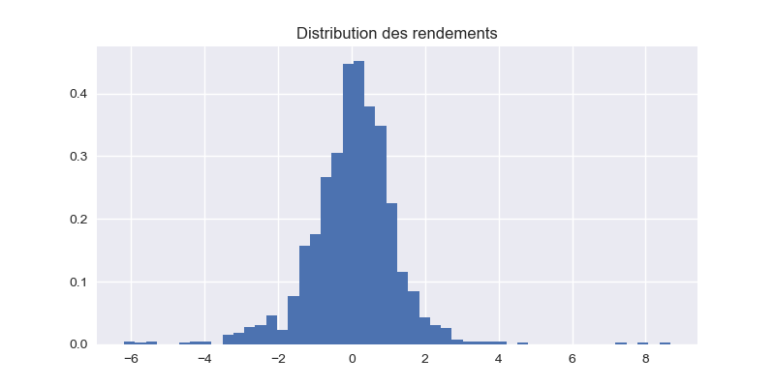
50% | 0.099557308039
75% | 0.69903536246
max | 8.6689998066
Skewness | 0.010259286812
Kurtosis | 6.4971989807

Rendements_carrés
